Hoja3
Identificador | Proceso de calculo de vueltas
Breve descripción | Corresponde al proceso de calcular las vueltas según el valor pagado y el total a pagar
Objetivo que se logra con la ejecución del proceso | Permite que el usuario identifique cual es el valor de las vueltas que debe devolver al cliente
Ejecutores del proceso | Sistema y usuario
Disparador para el proceso (describe que evento o momento inicia el proceso) | Se inicia cuando el cliente ha confirmado el pedido y el sistema genera el valor del total a pagar, a continuacion el usuario debera digitar el valor del pago realizado y el sistema calculara las vueltas
Pasos del proceso (se puede agregar un diagrama de flujo) | 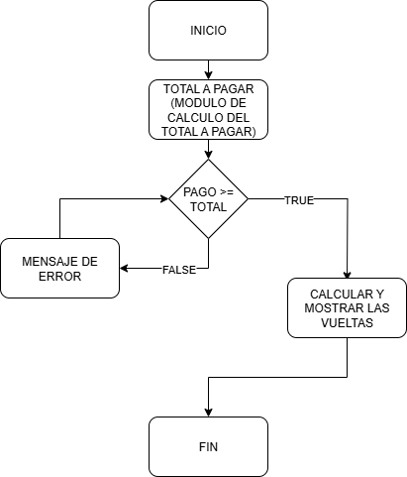

Punto de salida (describe como el proceso puede ser terminado después de ser completado con éxito) | El proceso finaliza cuando el sistema muestra en consola el mensaje de las vueltas y la confirmacion del registro del pedido
Puntos de interrupción (describe los eventos cuando el proceso puede ser terminado en el transcurso de su ejecución) | Cuando el usuario no ingresa un valor de pago Cuando el sistema genera un calculo incorrecta sobre el total Cuando el sistema calcula de forma incorrecta las vueltas Cuando el usuario ingresa un valor de pago menor al total a pagar

